только C
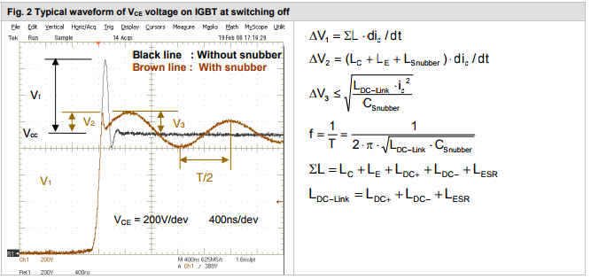
Ls= | 6.8714526474E-07
Ldc= | 6.4714526474E-07 | Hn
Csn= | 0.00001 | F
i= | 100 | V
t= | 0.000001 | s

V1= | 68.714526474 | V | см.картинку
V3= | 25.439049997 | V | см.картинку

f= | 62594.97458

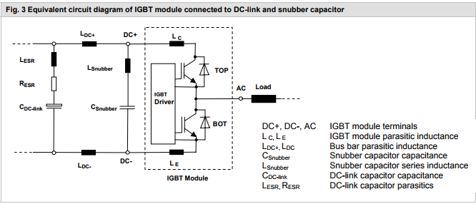

 |  | РАБОТАЕТ

